关系图
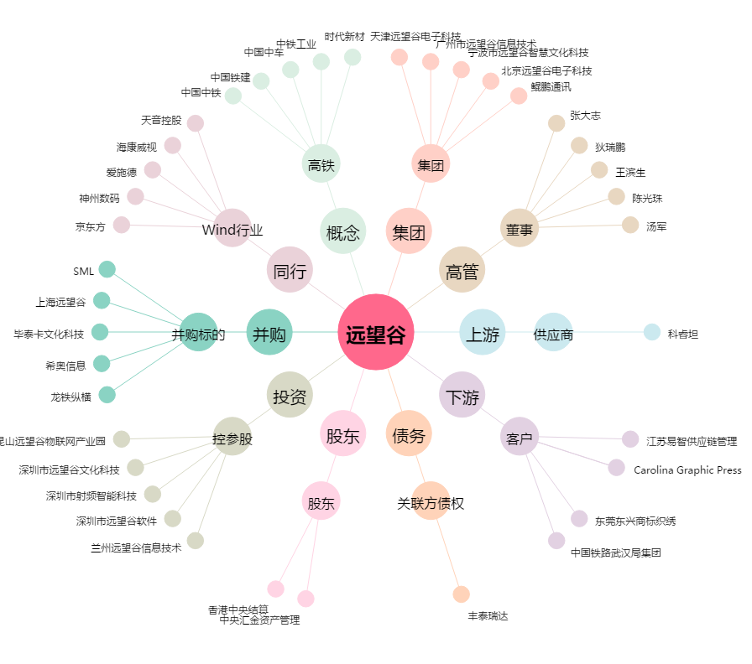
远望谷[002161.SZ] - 关系概览图

